상품제안서
더바디 트랜디 골프 아이언캡커버 11개 세트 | 상품코드: F26077

 |  |  |  |  |  |  | 02-412-0044 | www.easy1.co.kr
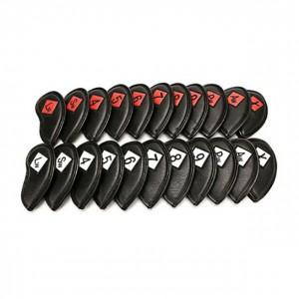

【상세/제작정보】

【인쇄/포장옵션】 | / 포장불가능

【공급단가】 | 수량 | 20~ | 50~ | 100~ | 300~ | 500~
*VAT별도 | 단가 | 28,500원 | 28,040원 | 27,360원 | 26,670원 | 26,220원

【상품 URL】 | https://dev.easy1.co.kr:443/src/goods_detail.php?gdno=26077

